关系图
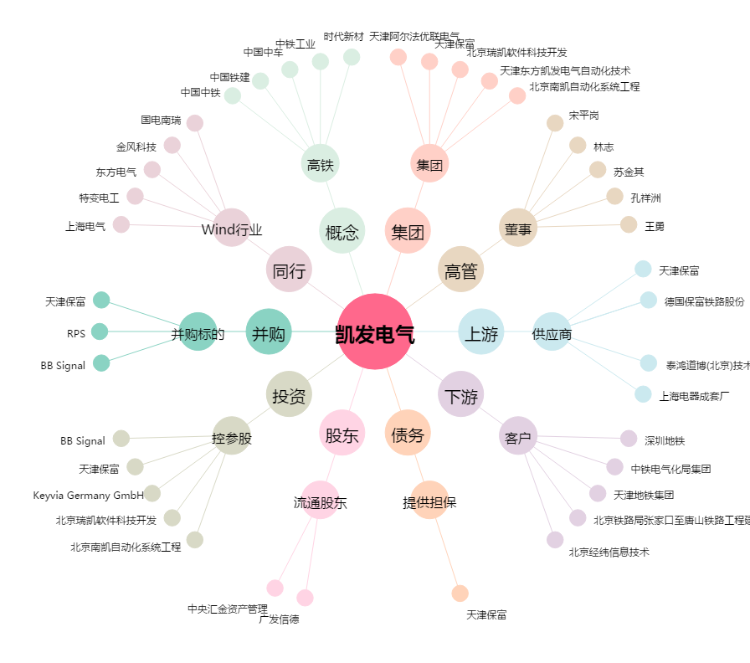
凯发电气[300407.SZ] - 关系概览图

